战斗系统界面详解
战斗界面

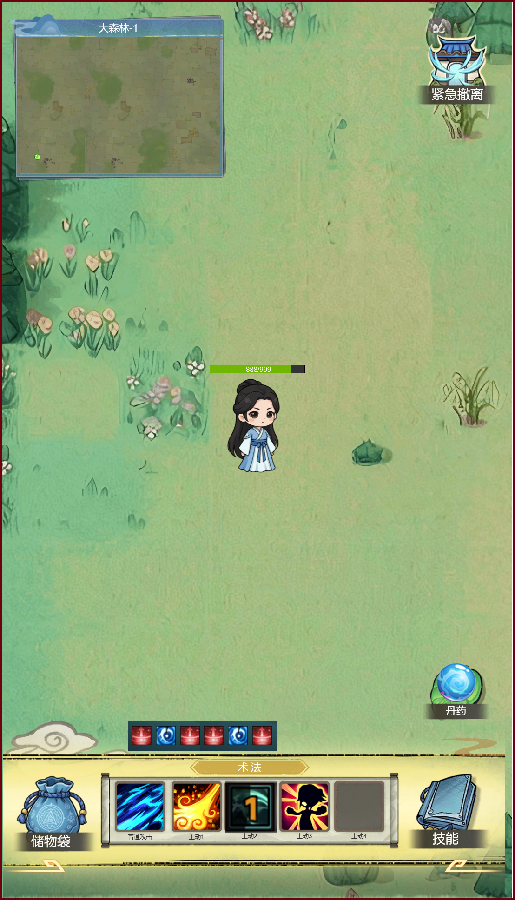
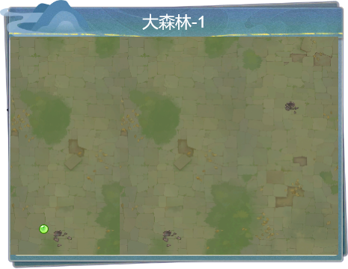
 | 一、 | 小地图
 |  | 1.上方显示关卡名称

 |  | 2.小地图显示玩家位置

 | 二、 | 点击后，弹出二次弹窗提示，点击确认按钮后立即退出

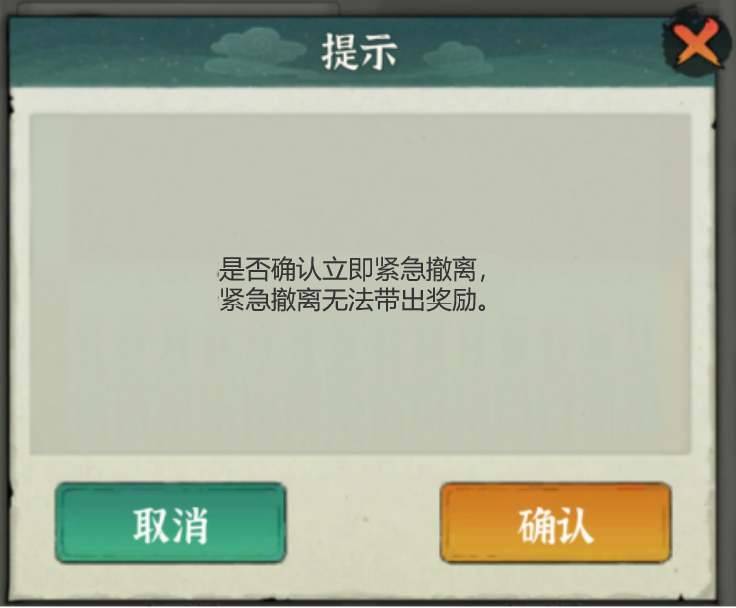

 | 三、 | 技能栏
 |  | 角色拥有的技能，CD期间需要显示倒计时：秒
 |  | 技能图标从技能表获取

 |  | 角色当前拥有的buff状态栏：

 |  | buff图标从buff表获取

 | 四、 | 储物袋

 |  | 当局游戏，获得的所有资源展示在此袋内，撤离成功or战斗成功后可带出资源。

 |  | 储物袋内扩展：安全箱（无论撤离成功与否，安全箱内的必定带出）
 | 五、 | 技能

 |  | 打开技能界面，战斗内不可操作，只能查看
 | 六、 | 丹药

 |  | 打开丹药界面，可以选择已有丹药进行吞服，根据丹药效果进行生效，例如回血丹-回血，大力丸-提升攻击力等等。

